Лист1
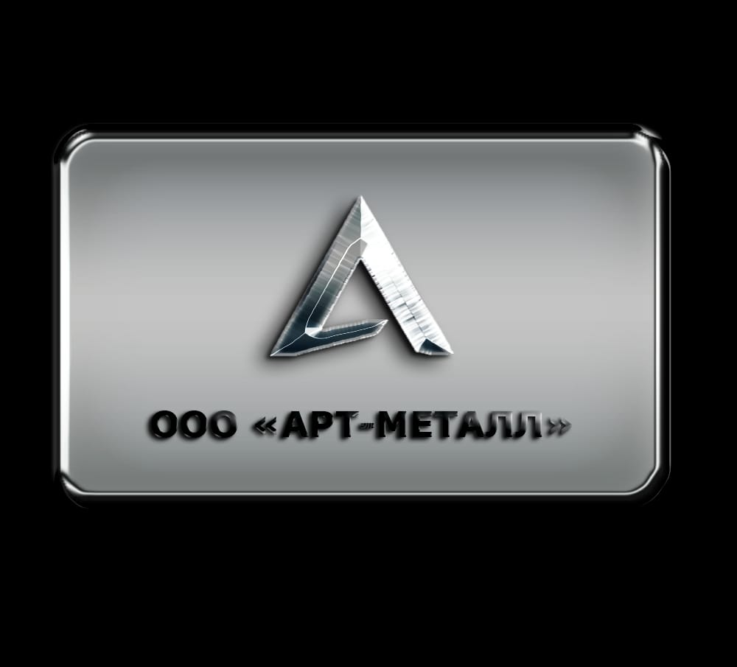
Арматура А I
Наименование товара | длина | цена | теор. вес | вес 1 шт.(кг)
Арматура А1 Ø 6 СТ3СП ГОСТ 5781-82 | Мотки | 54,000 | 0.26 | 850
Арматура А1 Ø 6 СТ3СП ГОСТ 34028-2016 | Мотки | 53,000 | 0.26 | 2040
Арматура А1 Ø 6 СТ3СП ГОСТ 34028-2016 | 6,0 м | 57,000 | 0.26 | 1,6
Арматура А1 Ø 8 СТ3СП ГОСТ 5781-82 | Мотки | 53,400 | 0.395 | 850
Арматура А1 Ø 8 СТ3СП ГОСТ 34028-2016 | Мотки | 52,400 | 0.395 | 2040
Арматура А1 Ø 8 СТ3СП ГОСТ 34028-2016 | 6,0 м | 55,600 | 0.395 | 2.4
Арматура А1 Ø 10 СТ3СП ГОСТ 5781-82 | Мотки | 52,400 | 0.616 | 850
Арматура А1 Ø 10 СТ3СП ГОСТ 34028-2016 | Мотки | 51,400 | 0.616 | 2040
Арматура А1 Ø 10 СТ3СП ГОСТ 34028-2016 | 6.05 | 54,800 | 0.66 | 4
Арматура А1 Ø 10 СТ3СП ГОСТ 5781-82 | 12,05 м | 54,800 | 0.681 | 8.21
Арматура А1 Ø 12 СТ3СП ГОСТ 5781-82 | 12,05 м | 51,800 | 0.888 | 10,7
Арматура А1 Ø 14 СТ3СП ГОСТ 5781-82 | 12,05 м | 51,800 | 1.21 | 14.58
Арматура А1 Ø 16 СТ3СП ГОСТ 5781-82 | 12,05 м | 51,800 | 1.58 | 19,04
Арматура А1 Ø 18 СТ3СП ГОСТ 5781-82 | 12,05 м | 51,800 | 2 | 24,1
Арматура А1 Ø 20 СТ3СП ГОСТ 5781-82 | 12,05 м | 51,800 | 2.52 | 30,37
Арматура А1 Ø 22 СТ3СП ГОСТ 5781-82 | 12,05 м | 51,800 | 2.98 | 35,91
Арматура А1 Ø 25 СТ3СП ГОСТ 5781-82 | 12,05 м | 51,800 | 3.85 | 46.39
Арматура А1 Ø 28 СТ3СП ГОСТ 5781-82 | 12,05 м | 51,800 | 4.83 | 58.2
Арматура А1 Ø 32 СТ3СП ГОСТ 5781-82 | 12,05 м | 53,800 | 6.39 | 77
Арматура А1 Ø 36 СТ3СП ГОСТ 5781-82 | 12,05 м | 53,800 | 8.3 | 100
Арматура А1 Ø 40 СТ3СП ГОСТ 5781-82 | 12,05 м | 53,800 | 9.96 | 120
Арматура А III А500С
Наименование товара | длина | цена | теор. вес | вес 1 шт.(кг)
Арматура Ø 6 А500C ГОСТ 34028-2016 | Мотки | 53,000 | 0.222 | 1440
Арматура Ø 6 В500С ГОСТ Р52544-2006 | Мотки | 54,000 | 0.222 | 1050
Арматура Ø 6 А500C ГОСТ 34028-2016 | 6,0 м | 57,400 | 0.222 | 1.4
Арматура Ø 8 В500С ГОСТ Р52544-2006 | Мотки | 53,400 | 0.395 | 1050
Арматура Ø 8 А500C ГОСТ 34028-2016 | Мотки | 52,400 | 0.395 | 1440
Арматура Ø 8 А500С ГОСТ 34028-2016 | 6,0 м | 57,000 | 0.395 | 2.4
Арматура Ø 10 А500С ГОСТ 34028-2016 | 11,75 м | 52,800 | 0.638 | 7.5
Арматура Ø 10 А500С ГОСТ 34028-2016 | 12,05 м | 53,800 | 0.638 | 7.7
Арматура Ø 12 А500С ГОСТ 34028-2016 | 11,75 м | 50,800 | 0.888 | 10.5
Арматура Ø 12 А500С ГОСТ 34028-2016 | 12,05 м | 51,800 | 0.888 | 10,7
Арматура А800С Ø 12 СТ28С ГОСТ 34028-2016 | 6,75 м | 59,000 | 0.888 | 6
Арматура А800С Ø 12 СТ28С ГОСТ 34028-2016 | 7,65 м | 59,000 | 0.888 | 6.8
Арматура А800С Ø 12 СТ28С ГОСТ 34028-2016 | 11,75 м | 59,000 | 0.888 | 10.5
Арматура А800С Ø 14 СТ28С ГОСТ 34028-2016 | 6,75 м | 58,600 | 1.21 | 8.2
Арматура А800С Ø 14 СТ28С ГОСТ 34028-2016 | 7,65 м | 58,600 | 1.21 | 9.3
Арматура А800С Ø 14 СТ28С ГОСТ 34028-2016 | 11,75 м | 58,600 | 1.21 | 14.3
Арматура Ø 14 А500С ГОСТ 34028-2016 | 11,75 м | 50,400 | 1.21 | 14,3
Арматура Ø 14 А500С ГОСТ 34028-2016 | 12,05 м | 51,400 | 1.21 | 14,58
Арматура Ø 16 А500С ГОСТ 34028-2016 | 11,75 м | 50,400 | 1.58 | 18,6
Арматура Ø 16 А500С ГОСТ 34028-2016 | 12,05 м | 51,400 | 1.58 | 19,04
Арматура Ø 18 А500С ГОСТ 34028-2016 | 11,75 м | 50,400 | 2 | 23,5
Арматура Ø 18 А500С ГОСТ 34028-2016 | 12,05 м | 51,400 | 2 | 24,1
Арматура Ø 20 А500С ГОСТ 34028-2016 | 11,75 м | 50,400 | 2.47 | 29,02
Арматура Ø 20 А500С ГОСТ 34028-2016 | 12,05 м | 51,400 | 2.47 | 30,37
Арматура Ø 22 А500С ГОСТ 34028-2016 | 11,75 м | 50,400 | 2.98 | 35,02
Арматура Ø 22 А500С ГОСТ 34028-2016 | 12,05 м | 51,400 | 2.98 | 35,91
Арматура Ø 25 А500С ГОСТ 34028-2016 | 11,75 м | 50,400 | 3.85 | 45.24
Арматура Ø 25 А500С ГОСТ 34028-2016 | 12,05 м | 51,400 | 3.85 | 46.39
Арматура Ø 28 А500С ГОСТ 34028-2016 | 11,75 м | 50,400 | 4.94 | 58.05
Арматура Ø 28 А500С ГОСТ 34028-2016 | 12,05 м | 51,400 | 4.94 | 58.2
Арматура Ø 32 А500С ГОСТ 34028-2016 | 11,75 м | 51,800 | 6.39 | 75.08
Арматура Ø 32 А500С ГОСТ 34028-2016 | 12,05 м | 52,800 | 6.39 | 77
Арматура Ø 36 А500С ГОСТ 34028-2016 | 11,75 м | 51,800 | 8.51 | 100
Арматура Ø 36 А500С ГОСТ 34028-2016 | 12,05 м | 52,800 | 8.51 | 102.5
Арматура Ø 40 А500С ГОСТ 34028-2016 | 11,75 м | 51,800 | 9.96 | 117.03
Арматура Ø 40 А500С ГОСТ 34028-2016 | 12,05 м | 52,800 | 9.96 | 120
Арматура А III 25Г2С
Наименование товара | длина | цена | теор. вес | вес 1 шт.(кг)
Арматура Ø 10 А400С ГОСТ 34028-2016 | 11.75 | 56,800 | 0.638 | 7.5
Арматура Ø 12 А400С ГОСТ 34028-2016 | 11.75 | 53,800 | 0.888 | 10.7
Арматура Ø 14 А400С ГОСТ 34028-2016 | 11.75 | 53,400 | 1.21 | 14.58
Арматура Ø 16 А400С ГОСТ 34028-2016 | 11.75 | 53,400 | 1.58 | 19.04
Арматура Ø 18 А400С ГОСТ 34028-2016 | 11.75 | 53,400 | 2 | 24.1
Арматура Ø 20 А400С ГОСТ 34028-2016 | 11.75 | 53,400 | 2.47 | 30.37
Арматура Ø 22 А400С ГОСТ 34028-2016 | 11.75 | 53,400 | 2.98 | 35.91
Арматура Ø 25 А400С ГОСТ 34028-2016 | 11.75 | 53,400 | 3.85 | 46.39
Арматура Ø 28 А400С ГОСТ 34028-2016 | 11.75 | 53,400 | 4.94 | 58.20
Арматура Ø 32 А400С ГОСТ 34028-2016 | 11.75 | 54,800 | 6.39 | 77.00
Арматура Ø 36 А400С ГОСТ 34028-2016 | 12.05 | 54,800 | 8.55 | 100.00
Арматура Ø 40 А400С ГОСТ 34028-2016 | 12.05 | 54,800 | 9.96 | 120.00
Уголки равнополочные СТ3ПС/СП
Наименование товара | длина | цена | теор. вес | вес 1 шт.(кг)
Уголок 25 х 3 СТ3СП-5 ГОСТ 8509-93 | 6,05 м | 76,800 | 1.16 | 7
Уголок 25 х 4 СТ3СП-5 ГОСТ 8509-93 | 6,05 м | 75,800 | 1.65 | 10
Уголок 32 х 3 СТ3СП-5 ГОСТ 8509-93 | 6,05 м | 76,800 | 1.49 | 9
Уголок 32 х 4 СТ3СП-5 ГОСТ 8509-93 | 6,05 м | 75,800 | 1.99 | 12
Уголок 35 х 3 СТ3СП-5 ГОСТ 8509-93 | 6,05 м | 76,800 | 1.65 | 10
Уголок 35 х 4 СТ3СП-5 ГОСТ 8509-93 | 6,05 м | 75,800 | 2.32 | 14
Уголок 40 х 3 СТ3СП-5 ГОСТ 8509-93 | 6,05 м | 75,800 | 1.98 | 12
Уголок 40 х 4 СТ3СП-5 ГОСТ 8509-93 | 6,05 м | 65,800 | 2.64 | 16
Уголок 40 х 4 СТ3СП-5 ГОСТ 8509-93 | 12,05 м | 64,800 | 2.57 | 31
Уголок 45 х 4 СТ3СП-5 ГОСТ 8509-93 | 12,05 м | 64,800 | 2.82 | 34
Уголок 45 х 5 СТ3СП-5 ГОСТ 8509-93 | 12,05 м | 64,800 | 3.4 | 41
Уголок 50 х 4 СТ3СП-5 ГОСТ 8509-93 | 12,05 м | 64,800 | 3.15 | 38
Уголок 50 х 5 СТ3СП-5 ГОСТ 8509-93 | 12,05 м | 64,800 | 3.9 | 47
Уголок 50 х 5 СТ3СП-5 ГОСТ 8509-93 | 12,05 м | 64,800 | 3.9 | 47
Уголок 63 х 4 СТ3СП-5 ГОСТ 8509-93 | 12,05 м | 65,800 | 3.98 | 48
Уголок 63 х 5 СТ3СП-5 ГОСТ 8509-93 | 12,05 м | 64,800 | 4.98 | 60
Уголок 63 х 6 СТ3ПС-5 ГОСТ 8509-93 | 12,05 м | 64,800 | 5.81 | 70
Уголок 70 х 5 СТ3СП-5 ГОСТ 8509-93 | 12,05 м | 71,400 | 5.48 | 66
Уголок 70 х 6 СТ3СП-5 ГОСТ 8509-93 | 12,05 м | 71,400 | 6.47 | 78
Уголок 75 х 5 СТ3СП-5 ГОСТ 8509-93 | 12,05 м | 70,400 | 5.89 | 71
Уголок 75 х 6 СТ3СП-5 ГОСТ 8509-93 | 12,05 м | 70,400 | 6.97 | 84
Уголок 75 х 7 СТ3СП-5 ГОСТ 8509-93 | 12,05 м | 70,400 | 8.13 | 98
Уголок 75 х 8 СТ3СП-5 ГОСТ 8509-93 | 12,05 м | 70,400 | 9.13 | 110
Уголок 75 х 9 СТ3СП-5 ГОСТ 8509-93 | 12,05 м | 70,400 | 10.79 | 130
Уголок 80 х 6 СТ3СП-5 ГОСТ 8509-93 | 12,05 м | 71,400 | 7.47 | 90
Уголок 80 х 7 СТ3СП-5 ГОСТ 8509-93 | 12,05 м | 71,400 | 8.63 | 104
Уголок 80 х 8 СТ3СП-5 ГОСТ 8509-93 | 12,05 м | 71,400 | 9.79 | 118
Уголок 90 х 6 СТ3СП-5 ГОСТ 8509-93 | 12,05 м | 70,400 | 8.38 | 101
Уголок 90 х 7 СТ3СП-5 ГОСТ 8509-93 | 12,05 м | 70,400 | 9.8 | 118
Уголок 90 х 8 СТ3СП-5 ГОСТ 8509-93 | 12,05 м | 70,400 | 11.04 | 133
Уголок 90 х 9 СТ3СП-5 ГОСТ 8509-93 | 12,05 м | 70,400 | 12.28 | 148
Уголок 100 х 7 СТ3СП-5 ГОСТ 8509-93 | 12,05 м | 63,000 | 10.95 | 132
Уголок 100 х 8 СТ3СП-5 ГОСТ 8509-93 | 12,05 м | 70,400 | 12.37 | 149
Уголок 100 х 10 СТ3СП-5 ГОСТ 8509-93 | 12,05 м | 70,400 | 15.19 | 183
Уголок 100 х 12 СТ3СП-5 ГОСТ 8509-93 | 12,05 м | 70,400 | 18.01 | 217
Уголок 110 х 7 СТ3СП-5 ГОСТ 8509-93 | 12,05 м | 71,400 | 12.03 | 145
Уголок 110 х 8 СТ3СП-5 ГОСТ 8509-93 | 11,75 м | 71,400 | 13.62 | 160
Уголок 125 х 8 СТ3СП-5 ГОСТ 8509-93 | 12,05 м | 64,000 | 15.6 | 188
Уголок 125 х 9 СТ3СП-5 ГОСТ 8509-93 | 12,05 м | 67,000 | 17.34 | 209
Уголок 125 х 10 CТ3СП-5 ГОСТ 8509-93 | 12,05 м | 70,400 | 19.17 | 231
Уголок 125 х 12 CТ3СП-5 ГОСТ 8509-93 | 12,05 м | 70,400 | 22.82 | 275
Уголок 140 х 9 СТ3СП-5 ГОСТ 8509-93 | 12,05 м | 119,400 | 19.75 | 238
Уголок 140 х 10 СТ3СП-5 ГОСТ 8509-93 | 12,05 м | 119,400 | 21.83 | 263
Уголок 140 х 12 СТ3СП-5 ГОСТ 8509-93 | 12,05 м | 119,400 | 25.73 | 310
Уголок 160 х 10 СТ3ПС-5 ГОСТ 8509-93 | 12,05 м | 119,400 | 25.23 | 304
Уголок 160 х 11 СТ3ПС-5 ГОСТ 8509-93 | 12,05 м | 119,400 | 27.22 | 328
Уголок 160 х 12 СТ3СП-5 ГОСТ 8509-93 | 12,05 м | 119,400 | 29.38 | 354
Уголок 160 х 14 СТ3СП-5 ГОСТ 8509-93 | 12,05 м | 119,400 | 34.36 | 414
Уголок 160 х 16 СТ3СП-5 ГОСТ 8509-93 | 12,05 м | 119,400 | 38.59 | 465
Уголок 160 х 18 СТ3СП-5 ГОСТ 8509-93 | 12,05 м | 119,400 | 43.15 | 520
Уголок 180 х 11 СТ3ПС-5 ГОСТ 8509-93 | 12,05 м | 121,400 | 30.95 | 373
Уголок 180 х 12 СТ3ПС-5 ГОСТ 8509-93 | 12,05 м | 121,400 | 33.61 | 405
Уголок 200 х 12 СТ3ПС-5 ГОСТ 8509-93 | 12,05 м | 119,400 | 37.26 | 449
Уголок 200 х 14 СТ3ПС-5 ГОСТ 8509-93 | 12,05 м | 119,400 | 43.15 | 520
Уголок 200 х 16 СТ3ПС-5 ГОСТ 8509-93 | 12,05 м | 119,400 | 48.63 | 586
Уголок 200 х 20 СТ3ПС-5 ГОСТ 8509-93 | 12,05 м | 119,400 | 60.08 | 724
Уголок равнополочный СТ09Г2С-15
Уголок 40 х 4 СТ09Г2С-15 ГОСТ 8509-93 | 12,05 м | 71,000 | 2.57 | 31
Уголок 45 х 4 СТ09Г2С-15 ГОСТ 8509-93 | 12,05 м | 71,000 | 2.82 | 34
Уголок 45 х 5 СТ09Г2С-15 ГОСТ 8509-93 | 12,05 м | 72,000 | 3.4 | 41
Уголок 50 х 4 СТ09Г2С-15 ГОСТ 8509-93 | 12,05 м | 71,000 | 3.15 | 38
Уголок 50 х 5 СТ09Г2С-15 ГОСТ 8509-93 | 12,05 м | 71,000 | 3.9 | 47
Уголок 63 х 5 СТ09Г2С-15 ГОСТ 8509-93 | 12,05 м | 71,000 | 4.98 | 60
Уголок 63 х 6 СТ09Г2С-15 ГОСТ 8509-93 | 12,05 м | 71,000 | 5.81 | 70
...

